Enunciado
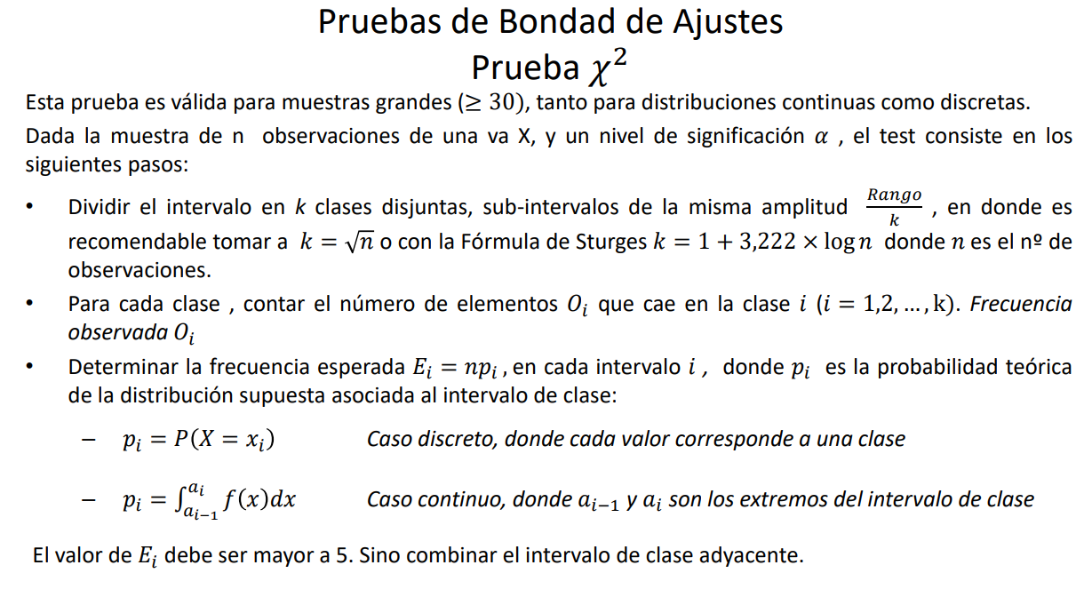
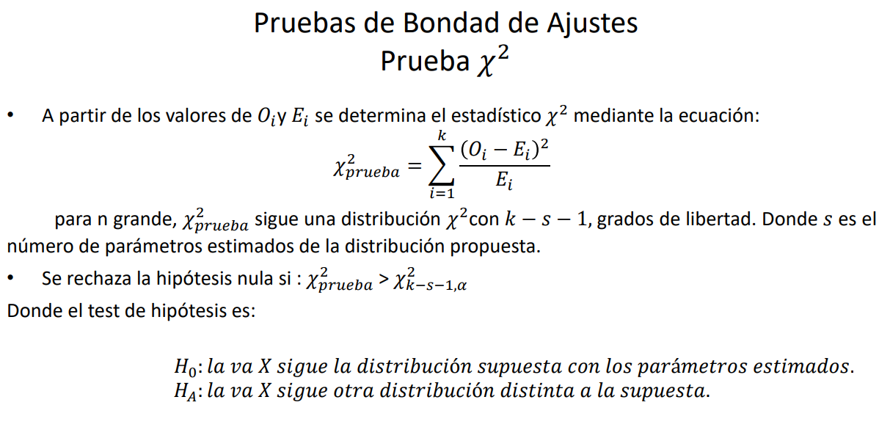
Ejercico 1
Los tiempos de servicio de un banco de la ciudad de Rosario se registraron en la siguiente tabla.
Se desea determinar si los mismos corresponden a una distribución exponencial con parámetro β=10 y un nivel de significancia α = 10%.

3 | 15 | 45 | 3 | 8 | 11 | 2 | 23 | 21 | 5
13 | 2 | 1 | 5 | 16 | 9 | 3 | 16 | 10 | 13

